加工の流れ
●「MAIN」画面の「③データ処理」ボタンより加工処理を行います

●加工処理の種類
 | 材工分離
 | 階層分離
 | 数量補正
 | 項目追加
 | 項目削除
 | 項目変更
 | 数量補正（特殊）
 | 項目追加（特殊）
 | 項目削除（特殊）
 | Parts追加
 | root追加
 | 価格表追加
 | 入力シート

●加工処理の流れ
 | ①材工分離
読む
積算結果

【マスタ】分離

積算結果 (材工分離後)
書込む

読む
 | ②階層分離

積算結果 (材工分離後)

【マスタ】階層・補正・追加・削除・変更
公開基本数量

積算結果 (加工後)
書込む

 | ③数量補正、項目追加、項目削除、項目変更、数量補正（特殊）、項目追加（特殊）、項目削除（特殊）
読む
積算結果 (加工後)

【マスタ】階層・補正・追加・削除・変更
公開基本数量

【マスタ】特殊処理

積算結果 (加工後)

書込む

読む
 | ④Parts追加

parts

積算結果 (加工後)
書込む

読む
 | ⑤Parts追加

Root

積算結果 (加工後)
書込む

読む
 | ⑥価格表追加

材工別価格表 (加工後)
☆部材対象

積算結果 (加工後)

書込む

読む
 | ⑦入力シートの追加

入力シート

積算結果 (加工後)

書込む

【マスタ】階層・補正・追加・削除・変更
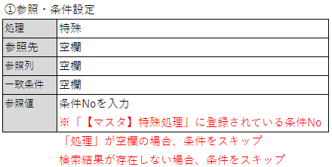
「【マスタ】階層・補正・追加・削除・変更）」シート 設定マニュアル
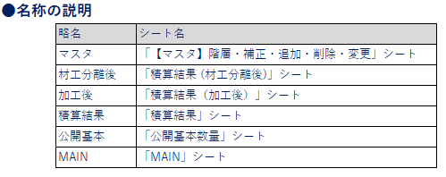

 |  |  |  |  |  |  |  |  | 拠点（支店）列
【1】実行の有無についての設定方法 |  |  |  |  |  |  |  |  |  | 拠点（支店）列

・・・
処理1～処理30
処理 | 処理期間 |  |  | 商品 |  |  |  |  | 拠点（支店） |  |  |  | 管理 |  | 参照・条件設定 |  |  |  |  |  |  | 参照・設定項目 |  |  |  |  |  |  |  |  |  |  |  | 参照・設定項目(処理) |  |  |  |  |  |  |  |  |  |  |  |  |  |  |  |  |  |  |  |  |  |  |  |  |  |  |  |  |  |  |  |  |  |  |  |  |  | 数量補正 ※階層分離後
 |  |  |  |  |  |  |  |  |  |  |  |  |  |  |  |  |  |  |  |  |  |  |  |  |  |  |  |  |  |  |  |  |  |  |  | 処理1 |  |  | 処理2 |  |  | 処理3 |  |  | 処理4 |  |  | 処理5 |  |  | 処理6 |  |  | 処理7 |  |  | 処理8 |  |  | 処理9 |  |  | 処理10 |  |  |  |  |  | 処理30
実行 | 基準日 | 開始日 | 終了日 | F 戸建 | HS 戸建 | F集合 | HS 集合 | NS | 東京 | 茨城 | 新潟 | 茨城 | 複合 NO | 管理 NO | 処理 | 参照先 | 参照列 | 一致条件 | 検索値 | ●部材名 | ●備考 | 部材コード | 部材名 | 項目１元 | 項目１先 | 項目２元 | 項目２先 | 項目３元 | 項目３先 | 項目４元 | 項目４先 | 項目５元 | 項目５先 | 参照先 | 参照列 | 演算子 | 検索値 | 演算数量 | 演算子 | 検索値 | 演算数量 | 演算子 | 検索値 | 演算数量 | 演算子 | 検索値 | 演算数量 | 演算子 | 検索値 | 演算数量 | 演算子 | 検索値 | 演算数量 | 演算子 | 検索値 | 演算数量 | 演算子 | 検索値 | 演算数量 | 演算子 | 検索値 | 演算数量 | 演算子 | 検索値 | 演算数量 |  |  |  | 演算子 | 検索値 | 演算数量 | 演算子 | 値
● | SP | 2024-01-01 | 2024-12-31 |  | ● |  |  |  | ● | ● |  |  |  |  | 階層
 | 完工 | 2025-05-01 | 2025-10-15 |  | ● |  |  |  |  | ● |  |  |  |  | 階層

商品、拠点（支店）の挿入について
「商品」は「商品」見出し点線枠内に列を挿入
「拠点（支店）」は「拠点（支店）」見出し点線枠内に列を挿入
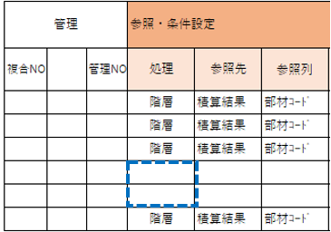
「処理列」の空欄でマスタ最終行と判断
それ以降の条件は設定しても参照しない

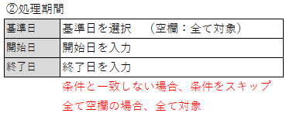

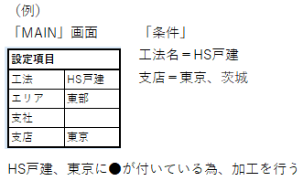
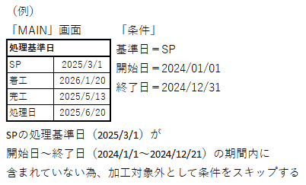

 |  |  |  |  |  |  |  |  | 拠点（支店）列

【2】「階層」の設定方法 |  |  |  |  |  |  |  |  |  | 拠点（支店）列
 | 材工分離後に対して「階層分離」を行う

・・・
処理1～処理30
処理 | 処理期間 |  |  | 商品 |  |  |  |  | 拠点（支店） |  |  |  | 管理 |  | 参照・条件設定 |  |  |  |  |  |  | 参照・設定項目 |  |  |  |  |  |  |  |  |  |  |  | 参照・設定項目(処理) |  |  |  |  |  |  |  |  |  |  |  |  |  |  |  |  |  |  |  |  |  |  |  |  |  |  |  |  |  |  |  |  |  |  |  |  |  | 数量補正 ※階層分離後
 |  |  |  |  |  |  |  |  |  |  |  |  |  |  |  |  |  |  |  |  |  |  |  |  |  |  |  |  |  |  |  |  |  |  |  | 処理1 |  |  | 処理2 |  |  | 処理3 |  |  | 処理4 |  |  | 処理5 |  |  | 処理6 |  |  | 処理7 |  |  | 処理8 |  |  | 処理9 |  |  | 処理10 |  |  |  |  |  | 処理30
実行 | 基準日 | 開始日 | 終了日 | F 戸建 | HS 戸建 | F集合 | HS 集合 | NS | 東京 | 茨城 | 新潟 | 茨城 | 複合 NO | 管理 NO | 処理 | 参照先 | 参照列 | 一致条件 | 検索値 | ●部材名 | ●備考 | 部材コード | 部材名 | 項目１元 | 項目１先 | 項目２元 | 項目２先 | 項目３元 | 項目３先 | 項目４元 | 項目４先 | 項目５元 | 項目５先 | 参照先 | 参照列 | 演算子 | 検索値 | 演算数量 | 演算子 | 検索値 | 演算数量 | 演算子 | 検索値 | 演算数量 | 演算子 | 検索値 | 演算数量 | 演算子 | 検索値 | 演算数量 | 演算子 | 検索値 | 演算数量 | 演算子 | 検索値 | 演算数量 | 演算子 | 検索値 | 演算数量 | 演算子 | 検索値 | 演算数量 | 演算子 | 検索値 | 演算数量 |  |  |  | 演算子 | 検索値 | 演算数量 | 演算子 | 値
● | 完工 | 2025-01-01 | 2025-10-15 |  | ● |  |  |  | ● | ● |  |  |  |  | 階層 | 積算結果 | 部材ｺｰﾄﾞ | 一致 | K06CAB0762 |  |  | P6007503
● | 完工 | 2025-01-01 | 2025-10-15 |  | ● |  |  |  | ● | ● |  |  |  |  | 階層 | 積算結果 | 部材ｺｰﾄﾞ | 一致 | K06CAB0762
入力方法
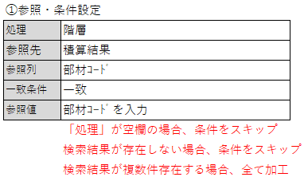

・・・
処理1～処理30
 |  |  |  |  |  |  |  |  |  |  |  |  |  |  | 参照・条件設定 |  |  |  |  |  |  | 参照・設定項目 |  |  |  |  |  |  |  |  |  |  |  | 参照・設定項目(処理) |  |  |  |  |  |  |  |  |  |  |  |  |  |  |  |  |  |  |  |  |  |  |  |  |  |  |  |  |  |  |  |  |  |  |  |  |  | 数量補正 ※階層分離後
 |  |  |  |  |  |  |  |  |  |  |  |  |  |  |  |  |  |  |  |  |  |  |  |  |  |  |  |  |  |  |  |  |  |  |  | 処理1 |  |  | 処理2 |  |  | 処理3 |  |  | 処理4 |  |  | 処理5 |  |  | 処理6 |  |  | 処理7 |  |  | 処理8 |  |  | 処理9 |  |  | 処理10 |  |  |  |  |  | 処理30
 |  |  |  |  |  |  |  |  |  |  |  |  |  |  | 処理 | 参照先 | 参照列 | 一致条件 | 検索値 | ●部材名 | ●備考 | 部材コード | 部材名 | 項目１元 | 項目１先 | 項目２元 | 項目２先 | 項目３元 | 項目３先 | 項目４元 | 項目４先 | 項目５元 | 項目５先 | 参照先 | 参照列 | 演算子 | 検索値 | 演算数量 | 演算子 | 検索値 | 演算数量 | 演算子 | 検索値 | 演算数量 | 演算子 | 検索値 | 演算数量 | 演算子 | 検索値 | 演算数量 | 演算子 | 検索値 | 演算数量 | 演算子 | 検索値 | 演算数量 | 演算子 | 検索値 | 演算数量 | 演算子 | 検索値 | 演算数量 | 演算子 | 検索値 | 演算数量 |  |  |  | 演算子 | 検索値 | 演算数量 | 演算子 | 値
 |  |  |  |  |  |  |  |  |  |  |  |  |  |  | 階層 | 積算結果 | 部材ｺｰﾄﾞ | 一致 | KAKOUGO0XX
 |  |  |  |  |  |  |  |  |  |  |  |  |  |  | 階層 | 積算結果 | 部材ｺｰﾄﾞ | 一致 | KAKOUGO002 |  |  | P1000
 |  |  |  |  |  |  |  |  |  |  |  |  |  |  | 階層 | 積算結果 | 部材ｺｰﾄﾞ | 一致 | KAKOUGO003 |  |  | P2000

入力方法

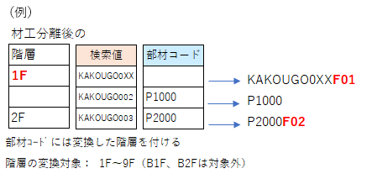

・・・
処理1～処理30
 |  |  |  |  |  |  |  |  |  |  |  |  |  |  | 参照・条件設定 |  |  |  |  |  |  | 参照・設定項目 |  |  |  |  |  |  |  |  |  |  |  | 参照・設定項目(処理) |  |  |  |  |  |  |  |  |  |  |  |  |  |  |  |  |  |  |  |  |  |  |  |  |  |  |  |  |  |  |  |  |  |  |  |  |  | 数量補正 ※階層分離後
 |  |  |  |  |  |  |  |  |  |  |  |  |  |  |  |  |  |  |  |  |  |  |  |  |  |  |  |  |  |  |  |  |  |  |  | 処理1 |  |  | 処理2 |  |  | 処理3 |  |  | 処理4 |  |  | 処理5 |  |  | 処理6 |  |  | 処理7 |  |  | 処理8 |  |  | 処理9 |  |  | 処理10 |  |  |  |  |  | 処理30
 |  |  |  |  |  |  |  |  |  |  |  |  |  |  | 処理 | 参照先 | 参照列 | 一致条件 | 検索値 | ●部材名 | ●備考 | 部材コード | 部材名 | 項目１元 | 項目１先 | 項目２元 | 項目２先 | 項目３元 | 項目３先 | 項目４元 | 項目４先 | 項目５元 | 項目５先 | 参照先 | 参照列 | 演算子 | 検索値 | 演算数量 | 演算子 | 検索値 | 演算数量 | 演算子 | 検索値 | 演算数量 | 演算子 | 検索値 | 演算数量 | 演算子 | 検索値 | 演算数量 | 演算子 | 検索値 | 演算数量 | 演算子 | 検索値 | 演算数量 | 演算子 | 検索値 | 演算数量 | 演算子 | 検索値 | 演算数量 | 演算子 | 検索値 | 演算数量 |  |  |  | 演算子 | 検索値 | 演算数量 | 演算子 | 値
 |  |  |  |  |  |  |  |  |  |  |  |  |  |  | 階層 | 積算結果 | 部材ｺｰﾄﾞ | 一致 | KAKOUGO0XX |  |  |  |  |  |  |  |  |  |  |  |  |  |  | 積算結果 | 部材ｺｰﾄﾞ | 減算 | K01CAZ028 | 数量:１Ｆ | 加算 | K06CAB0762 | 数量:２Ｆ
 |  |  |  |  |  |  |  |  |  |  |  |  |  |  | 階層 | 積算結果 | 部材ｺｰﾄﾞ | 一致 | KAKOUGO003 |  |  | P1000 |  |  |  |  |  |  |  |  |  |  |  | 積算結果 | 部材ｺｰﾄﾞ | 減算 | K01CAZ028 | 数量 | 加算 | K06CAB0762 | 数量:１Ｆ
 |  |  |  |  |  |  |  |  |  |  |  |  |  |  | 階層 | 積算結果 | 部材ｺｰﾄﾞ | 一致 | KAKOUGO002 |  |  | P2000 |  |  |  |  |  |  |  |  |  |  |  | 積算結果 | 部材ｺｰﾄﾞ | 減算 | K01CAZ028 | 数量 | 加算 | K06CAB0762 | 数量:２Ｆ
入力方法
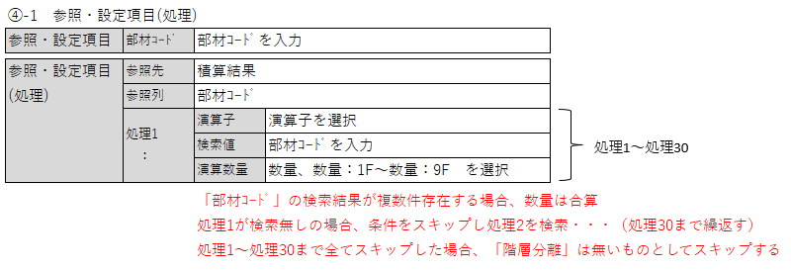

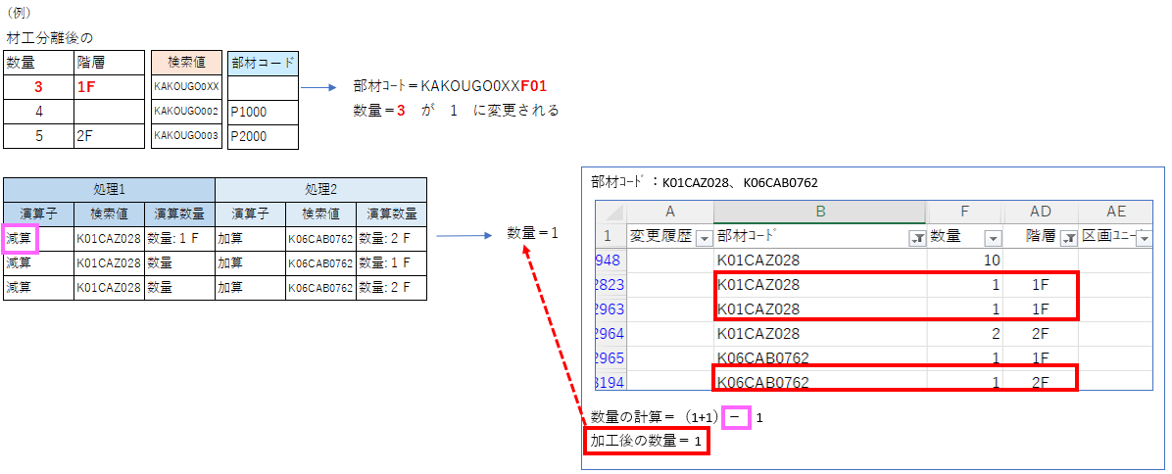

・・・
処理1～処理30
 |  |  |  |  |  |  |  |  |  |  |  |  |  |  | 参照・条件設定 |  |  |  |  |  |  | 参照・設定項目 |  |  |  |  |  |  |  |  |  |  |  | 参照・設定項目(処理) |  |  |  |  |  |  |  |  |  |  |  |  |  |  |  |  |  |  |  |  |  |  |  |  |  |  |  |  |  |  |  |  |  |  |  |  |  | 数量補正 ※階層分離後
 |  |  |  |  |  |  |  |  |  |  |  |  |  |  |  |  |  |  |  |  |  |  |  |  |  |  |  |  |  |  |  |  |  |  |  | 処理1 |  |  | 処理2 |  |  | 処理3 |  |  | 処理4 |  |  | 処理5 |  |  | 処理6 |  |  | 処理7 |  |  | 処理8 |  |  | 処理9 |  |  | 処理10 |  |  |  |  |  | 処理30
 |  |  |  |  |  |  |  |  |  |  |  |  |  |  | 処理 | 参照先 | 参照列 | 一致条件 | 検索値 | ●部材名 | ●備考 | 部材コード | 部材名 | 項目１元 | 項目１先 | 項目２元 | 項目２先 | 項目３元 | 項目３先 | 項目４元 | 項目４先 | 項目５元 | 項目５先 | 参照先 | 参照列 | 演算子 | 検索値 | 演算数量 | 演算子 | 検索値 | 演算数量 | 演算子 | 検索値 | 演算数量 | 演算子 | 検索値 | 演算数量 | 演算子 | 検索値 | 演算数量 | 演算子 | 検索値 | 演算数量 | 演算子 | 検索値 | 演算数量 | 演算子 | 検索値 | 演算数量 | 演算子 | 検索値 | 演算数量 | 演算子 | 検索値 | 演算数量 |  |  |  | 演算子 | 検索値 | 演算数量 | 演算子 | 値
 |  |  |  |  |  |  |  |  |  |  |  |  |  |  | 階層 | 積算結果 | 部材ｺｰﾄﾞ | 一致 | KAKOUGO001 |  |  |  |  |  |  |  |  |  |  |  |  |  |  | 公開基本数量 | 基本数量ＩＤ | 減算 | *野縁ランナー設置（クロス切）* | 総数量 | 加算 | *野縁ランナー固定下地取付工事（１階）* | 総数量
 |  |  |  |  |  |  |  |  |  |  |  |  |  |  | 階層 | 積算結果 | 部材ｺｰﾄﾞ | 一致 | KAKOUGO003 |  |  | P1000 |  |  |  |  |  |  |  |  |  |  |  | 公開基本数量 | 基本数量ＩＤ | 減算 | *戸袋引込戸 戸袋施工（２階）* | 総数量 | 加算 | 開口際クロス切対策プレート取付202201展開 | 総数量
 |  |  |  |  |  |  |  |  |  |  |  |  |  |  | 階層 | 積算結果 | 部材ｺｰﾄﾞ | 一致 | KAKOUGO002 |  |  | P2000 |  |  |  |  |  |  |  |  |  |  |  | 公開基本数量 | 基本数量ＩＤ | 減算 | 上吊建具天井補強木材１階～３階（２Ｐ以内）1902展開 | 総数量 | 加算 | 開口際クロス切対策プレート取付202201展開 | 総数量
入力方法
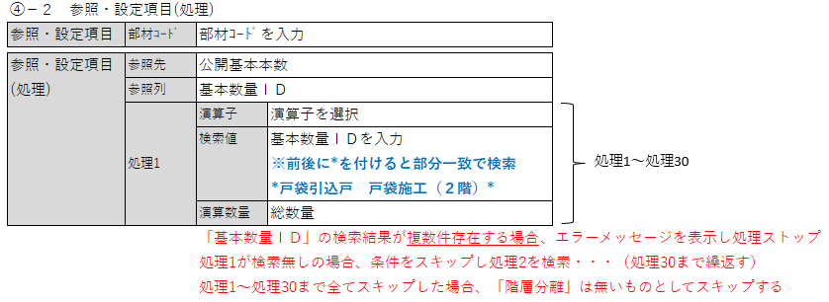

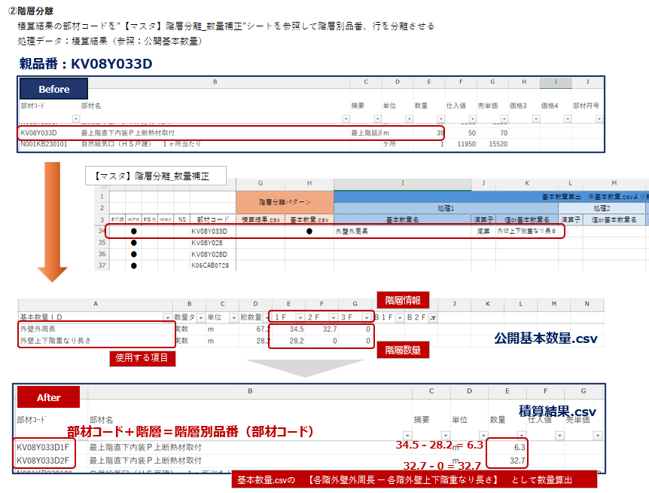
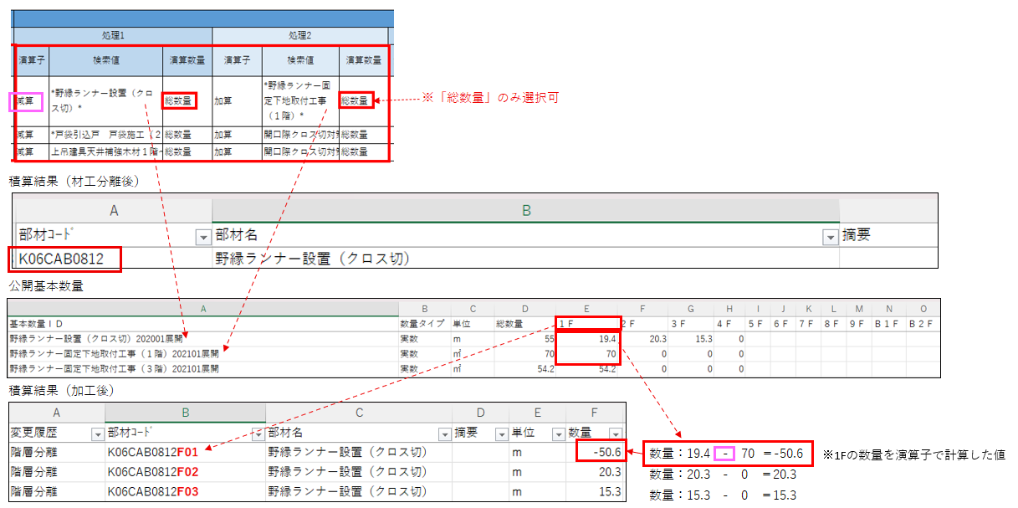

 |  |  |  |  |  |  |  |  |  | 拠点（支店）列

【3】「補正」の設定方法
 | 加工後に対して「数量補正」を行う

・・・
処理1～処理30
処理 | 処理期間 |  |  | 商品 |  |  |  |  | 拠点（支店） |  |  |  | 管理 |  | 参照・条件設定 |  |  |  |  |  |  | 参照・設定項目 |  |  |  |  |  |  |  |  |  |  |  | 参照・設定項目(処理) |  |  |  |  |  |  |  |  |  |  |  |  |  |  |  |  |  |  |  |  |  |  |  |  |  |  |  |  |  |  |  |  |  |  |  |  |  | 数量補正 ※階層分離後
 |  |  |  |  |  |  |  |  |  |  |  |  |  |  |  |  |  |  |  |  |  |  |  |  |  |  |  |  |  |  |  |  |  |  |  | 処理1 |  |  | 処理2 |  |  | 処理3 |  |  | 処理4 |  |  | 処理5 |  |  | 処理6 |  |  | 処理7 |  |  | 処理8 |  |  | 処理9 |  |  | 処理10 |  |  |  |  |  | 処理30
実行 | 基準日 | 開始日 | 終了日 | F 戸建 | HS 戸建 | F集合 | HS 集合 | NS | 東京 | 茨城 | 新潟 | 茨城 | 複合 NO | 管理 NO | 処理 | 参照先 | 参照列 | 一致条件 | 検索値 | ●部材名 | ●備考 | 部材コード | 部材名 | 項目１元 | 項目１先 | 項目２元 | 項目２先 | 項目３元 | 項目３先 | 項目４元 | 項目４先 | 項目５元 | 項目５先 | 参照先 | 参照列 | 演算子 | 検索値 | 演算数量 | 演算子 | 検索値 | 演算数量 | 演算子 | 検索値 | 演算数量 | 演算子 | 検索値 | 演算数量 | 演算子 | 検索値 | 演算数量 | 演算子 | 検索値 | 演算数量 | 演算子 | 検索値 | 演算数量 | 演算子 | 検索値 | 演算数量 | 演算子 | 検索値 | 演算数量 | 演算子 | 検索値 | 演算数量 |  |  |  | 演算子 | 検索値 | 演算数量 | 演算子 | 値
● | 完工 | 2025-01-01 | 2025-10-15 |  | ● |  |  |  | ● | ● |  |  |  |  | 補正 | 積算結果 | 部材ｺｰﾄﾞ | 一致 | KAKOUGO001 |  |  |  |  |  |  |  |  |  |  |  |  |  |  |  |  |  |  |  |  |  |  |  |  |  |  |  |  |  |  |  |  |  |  |  |  |  |  |  |  |  |  |  |  |  |  |  |  |  |  |  |  | 乗算 | 0.97
● | 完工 | 2025-01-01 | 2025-10-15 |  | ● |  |  |  | ● | ● |  |  |  |  | 補正 | 積算結果 | 部材ｺｰﾄﾞ | 前方一致 | KAKOU |  |  |  |  |  |  |  |  |  |  |  |  |  |  |  |  |  |  |  |  |  |  |  |  |  |  |  |  |  |  |  |  |  |  |  |  |  |  |  |  |  |  |  |  |  |  |  |  |  |  |  |  | 乗算 | 0.8
● | 完工 | 2025-01-01 | 2025-10-15 |  | ● |  |  |  | ● | ● |  |  |  |  | 補正 | 積算結果 | 部材ｺｰﾄﾞ | 後方一致 | 001 |  |  |  |  |  |  |  |  |  |  |  |  |  |  |  |  |  |  |  |  |  |  |  |  |  |  |  |  |  |  |  |  |  |  |  |  |  |  |  |  |  |  |  |  |  |  |  |  |  |  |  |  | 乗算 | 0.8
● | 完工 | 2025-01-01 | 2025-10-15 |  | ● |  |  |  | ● | ● |  |  |  |  | 補正 | 積算結果 | 部材名 | 一致 | 安全ネット（運送） |  |  |  |  |  |  |  |  |  |  |  |  |  |  |  |  |  |  |  |  |  |  |  |  |  |  |  |  |  |  |  |  |  |  |  |  |  |  |  |  |  |  |  |  |  |  |  |  |  |  |  |  | 乗算 | 0.97
● | 完工 | 2025-01-01 | 2025-10-15 |  | ● |  |  |  | ● | ● |  |  |  |  | 補正 | 積算結果 | 部材名 | 前方一致 | 安全ネット |  |  |  |  |  |  |  |  |  |  |  |  |  |  |  |  |  |  |  |  |  |  |  |  |  |  |  |  |  |  |  |  |  |  |  |  |  |  |  |  |  |  |  |  |  |  |  |  |  |  |  |  | 乗算 | 0.8
● | 完工 | 2025-01-01 | 2025-10-15 |  | ● |  |  |  | ● | ● |  |  |  |  | 補正 | 積算結果 | 部材名 | 後方一致 | （運送） |  |  |  |  |  |  |  |  |  |  |  |  |  |  |  |  |  |  |  |  |  |  |  |  |  |  |  |  |  |  |  |  |  |  |  |  |  |  |  |  |  |  |  |  |  |  |  |  |  |  |  |  | 乗算 | 0.8
入力方法
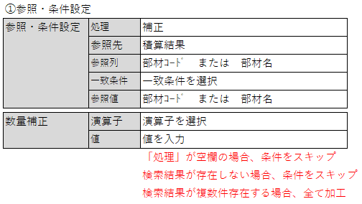

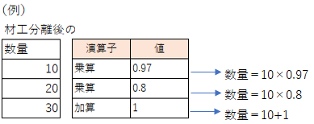

 |  |  |  |  |  |  |  |  |  | 拠点（支店）列
【4】「削除」の設定方法
 | 加工後に対して「項目削除」を行う

処理 | 処理期間 |  |  | 商品 |  |  |  |  | 拠点（支店） |  |  |  | 管理 |  | 参照・条件設定 |  |  |  |  |  |  | 参照・設定項目 |  |  |  |  |  |  |  |  |  |  |  | 参照・設定項目(処理) |  |  |  |  |  |  |  |  |  |  |  |  |  |  |  |  |  |  |  |  |  |  |  |  |  |  |  |  |  |  |  |  |  |  |  |  |  | 数量補正 ※階層分離後
 |  |  |  |  |  |  |  |  |  |  |  |  |  |  |  |  |  |  |  |  |  |  |  |  |  |  |  |  |  |  |  |  |  |  |  | 処理1 |  |  | 処理2 |  |  | 処理3 |  |  | 処理4 |  |  | 処理5 |  |  | 処理6 |  |  | 処理7 |  |  | 処理8 |  |  | 処理9 |  |  | 処理10 |  |  | 処理11 |  |  | 処理30
実行 | 基準日 | 開始日 | 終了日 | F 戸建 | HS 戸建 | F集合 | HS 集合 | NS | 東京 | 茨城 | 新潟 | 茨城 | 複合 NO | 管理 NO | 処理 | 参照先 | 参照列 | 一致条件 | 検索値 | ●部材名 | ●備考 | 部材コード | 部材名 | 項目１元 | 項目１先 | 項目２元 | 項目２先 | 項目３元 | 項目３先 | 項目４元 | 項目４先 | 項目５元 | 項目５先 | 参照先 | 参照列 | 演算子 | 検索値 | 演算数量 | 演算子 | 検索値 | 演算数量 | 演算子 | 検索値 | 演算数量 | 演算子 | 検索値 | 演算数量 | 演算子 | 検索値 | 演算数量 | 演算子 | 検索値 | 演算数量 | 演算子 | 検索値 | 演算数量 | 演算子 | 検索値 | 演算数量 | 演算子 | 検索値 | 演算数量 | 演算子 | 検索値 | 演算数量 | 演算子 | 検索値 | 演算数量 | 演算子 | 検索値 | 演算数量 | 演算子 | 値
● | 完工 | 2025-01-01 | 2025-10-15 |  | ● |  |  |  | ● | ● |  |  |  |  | 削除 | 積算結果 | 部材ｺｰﾄﾞ | 一致 | KAKOUGO001
● | 完工 | 2025-01-01 | 2025-10-15 |  | ● |  |  |  | ● | ● |  |  |  |  | 削除 | 積算結果 | 部材ｺｰﾄﾞ | 前方一致 | KAK
● | 完工 | 2025-01-01 | 2025-10-15 |  | ● |  |  |  | ● | ● |  |  |  |  | 削除 | 積算結果 | 部材ｺｰﾄﾞ | 後方一致 | 001
● | 完工 | 2025-01-01 | 2025-10-15 |  | ● |  |  |  | ● | ● |  |  |  |  | 削除 | 積算結果 | 部材名 | 一致 | 軽量瓦葺（寄棟）
● | 完工 | 2025-01-01 | 2025-10-15 |  | ● |  |  |  | ● | ● |  |  |  |  | 削除 | 積算結果 | 部材名 | 前方一致 | 軽量瓦葺
● | 完工 | 2025-01-01 | 2025-10-15 |  | ● |  |  |  | ● | ● |  |  |  |  | 削除 | 積算結果 | 部材名 | 後方一致 | （寄棟）

入力方法
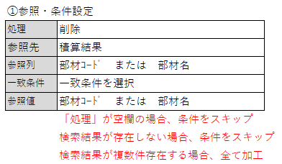

②
【5】「追加」の設定方法 |  |  |  |  |  |  |  |  |  | 拠点（支店）列
 | 加工後に対して「項目追加」を行う
①
手入力
③
手入力
手入力
手入力
手入力
処理 | 処理期間 |  |  | 商品 |  |  |  |  | 拠点（支店） |  |  |  | 管理 |  | 参照・条件設定 |  |  |  |  |  |  | 参照・設定項目 |  |  |  |  |  |  |  |  |  |  |  | 参照・設定項目(処理) |  |  |  |  |  |  |  |  |  |  |  |  |  |  |  |  |  |  |  |  |  |  |  |  |  |  |  |  |  |  |  |  |  |  |  |  |  | 数量補正 ※階層分離後
 |  |  |  |  |  |  |  |  |  |  |  |  |  |  |  |  |  |  |  |  |  |  |  |  |  |  |  |  |  |  |  |  |  |  |  | 処理1 |  |  | 処理2 |  |  | 処理3 |  |  | 処理4 |  |  | 処理5 |  |  | 処理6 |  |  | 処理7 |  |  | 処理8 |  |  | 処理9 |  |  | 処理10 |  |  | 処理11 |  |  | 処理30
実行 | 基準日 | 開始日 | 終了日 | F 戸建 | HS 戸建 | F集合 | HS 集合 | NS | 東京 | 茨城 | 新潟 | 茨城 | 複合 NO | 管理 NO | 処理 | 参照先 | 参照列 | 一致条件 | 検索値 | ●部材名 | ●備考 | 部材コード | 部材名 | 項目１元 | 項目１先 | 項目２元 | 項目２先 | 項目３元 | 項目３先 | 項目４元 | 項目４先 | 項目５元 | 項目５先 | 参照先 | 参照列 | 演算子 | 検索値 | 演算数量 | 演算子 | 検索値 | 演算数量 | 演算子 | 検索値 | 演算数量 | 演算子 | 検索値 | 演算数量 | 演算子 | 検索値 | 演算数量 | 演算子 | 検索値 | 演算数量 | 演算子 | 検索値 | 演算数量 | 演算子 | 検索値 | 演算数量 | 演算子 | 検索値 | 演算数量 | 演算子 | 検索値 | 演算数量 | 演算子 | 検索値 | 演算数量 | 演算子 | 検索値 | 演算数量 | 演算子 | 値
● | 完工 | 2025-01-01 | 2025-10-15 |  | ● |  |  |  | ● | ● |  |  |  |  | 追加 | 公開基本数量 | 基本数量ＩＤ | 一致 | 野縁ランナー固定下地取付工事（３階）202101展開 |  |  | P6008878F03 | 野縁ランナー固定下地取付工事 |  | 数量 |  | 単位 | ●●の為 | 摘要 | 1000 | 仕入値 | 2000 | 売単価
● | 完工 | 2025-01-01 | 2025-10-15 |  | ● |  |  |  | ● | ● |  |  |  |  | 追加 | 公開基本数量 | 基本数量ＩＤ | 一致 | 野縁ランナー固定下地取付工事（３階）202101展開 |  |  | P6008878F03 | 野縁ランナー固定下地取付工事 | 100 | 数量 | ｍ | 単位 |  | 摘要 | 1000 | 仕入値 | 2000 | 売単価 | 公開基本数量 | 基本数量ＩＤ | 加算 | *戸袋引込戸 戸袋施工（２階）* | 総数量
● | 完工 | 2025-01-01 | 2025-10-15 |  | ● |  |  |  | ● | ● |  |  |  |  | 追加 | 公開基本数量 | 基本数量ＩＤ | 一致 | 野縁ランナー固定下地取付工事（３階）202101展開 |  |  | P6008878F03 | 野縁ランナー固定下地取付工事 |  | 数量 |  | 単位 |  | 摘要 |  | 仕入値 |  | 売単価 | 積算結果 | 部材ｺｰﾄﾞ | 加算 | K01CAZ028
● | 完工 | 2025-01-01 | 2025-10-15 |  | ● |  |  |  | ● | ● |  |  |  |  | 追加 |  |  |  |  |  |  | P6008878F03 | 野縁ランナー固定下地取付工事 | 10 | 数量 | ｍ | 単位 | □□用 | 摘要 | 1000 | 仕入値 | 1500 | 売単価
● | 完工 | 2025-01-01 | 2025-10-15 |  | ● |  |  |  | ● | ● |  |  |  |  | 追加 |  |  |  |  |  |  | P6008878F03 | 野縁ランナー固定下地取付工事 |  | 数量 |  | 単位 | 〇〇分 | 摘要 | 1000 | 仕入値 |  | 売単価 | 公開基本数量 | 基本数量ＩＤ | 加算 | 基礎外周長（１） | 総数量 | 加算 | 基礎外周長（２） | １Ｆ
● | 完工 | 2025-01-01 | 2025-10-15 |  | ● |  |  |  | ● | ● |  |  |  |  | 追加 |  |  |  |  |  |  | P6008878F03 | 野縁ランナー固定下地取付工事 |  | 数量 |  | 単位 | △△の為 | 摘要 |  | 仕入値 |  | 売単価 | 積算結果 | 部材ｺｰﾄﾞ | 加算 | K01CAZ028 | 数量 | 加算 | K01CAZ029 | 数量:１Ｆ
● | 完工 | 2025-01-01 | 2025-10-15 |  | ● |  |  |  | ● | ● |  |  |  |  | 追加 | 公開基本数量 | 基本数量ＩＤ | 一致 | TEST |  |  | P6008878F03 | 野縁ランナー固定下地取付工事 |  | 数量 |  | 単位 |  | 摘要 |  | 仕入値 |  | 売単価 | 積算結果 | 部材ｺｰﾄﾞ | 加算 | TEST | 数量
入力方法
入力方法
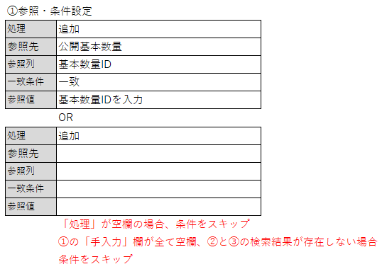
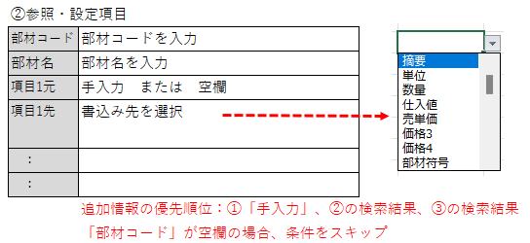
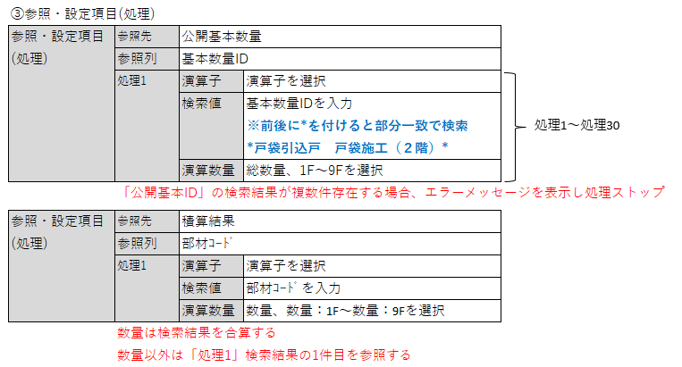

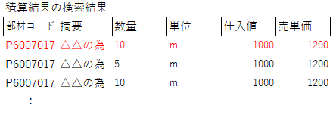
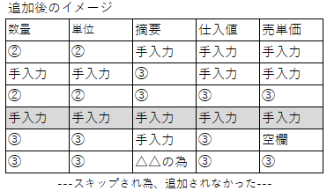
・手入力、検索結果の両方に値がある場合、手入力を優先
・手入力、検索結果の両方が「空欄」の場合、「空欄」をセット
・数量は合算、以外の項目は「処理1」の検索結果の一番最初の値をセット

【6】「変更」の設定方法 |  |  |  |  |  |  |  |  |  | 拠点（支店）列
 | 加工後に対して「項目変更」を行う

処理 | 処理期間 |  |  | 商品 |  |  |  |  | 拠点（支店） |  |  |  | 管理 |  | 参照・条件設定 |  |  |  |  |  |  | 参照・設定項目 |  |  |  |  |  |  |  |  |  |  |  | 参照・設定項目(処理) |  |  |  |  |  |  |  |  |  |  |  |  |  |  |  |  |  |  |  |  |  |  |  |  |  |  |  |  |  |  |  |  |  |  |  |  |  | 数量補正 ※階層分離後
 |  |  |  |  |  |  |  |  |  |  |  |  |  |  |  |  |  |  |  |  |  |  |  |  |  |  |  |  |  |  |  |  |  |  |  | 処理1 |  |  | 処理2 |  |  | 処理3 |  |  | 処理4 |  |  | 処理5 |  |  | 処理6 |  |  | 処理7 |  |  | 処理8 |  |  | 処理9 |  |  | 処理10 |  |  | 処理11 |  |  | 処理30
実行 | 基準日 | 開始日 | 終了日 | F 戸建 | HS 戸建 | F集合 | HS 集合 | NS | 東京 | 茨城 | 新潟 | 茨城 | 複合 NO | 管理 NO | 処理 | 参照先 | 参照列 | 一致条件 | 検索値 | ●部材名 | ●備考 | 部材コード | 部材名 | 項目１元 | 項目１先 | 項目２元 | 項目２先 | 項目３元 | 項目３先 | 項目４元 | 項目４先 | 項目５元 | 項目５先 | 参照先 | 参照列 | 演算子 | 検索値 | 演算数量 | 演算子 | 検索値 | 演算数量 | 演算子 | 検索値 | 演算数量 | 演算子 | 検索値 | 演算数量 | 演算子 | 検索値 | 演算数量 | 演算子 | 検索値 | 演算数量 | 演算子 | 検索値 | 演算数量 | 演算子 | 検索値 | 演算数量 | 演算子 | 検索値 | 演算数量 | 演算子 | 検索値 | 演算数量 | 演算子 | 検索値 | 演算数量 | 演算子 | 検索値 | 演算数量 | 演算子 | 値
● | 完工 | 2025-01-01 | 2025-10-15 |  | ● |  |  |  | ● | ● |  |  |  |  | 変更 | 積算結果 | 部材名（一括） | 一致 | 現調・現施造作 **
● | 完工 | 2025-01-01 | 2025-10-15 |  | ● |  |  |  | ● | ● |  |  |  |  | 変更 | 積算結果 | 部材名（一括） | 一致 | 現調・現施造作 **
● | 完工 | 2025-01-01 | 2025-10-15 |  | ● |  |  |  | ● | ● |  |  |  |  | 変更 | 積算結果 | 部材名（一括） | 一致 | 現調階段 ** |  |  |  | 調査階段
入力方法
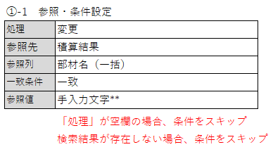
入力方法
部門名一括変更

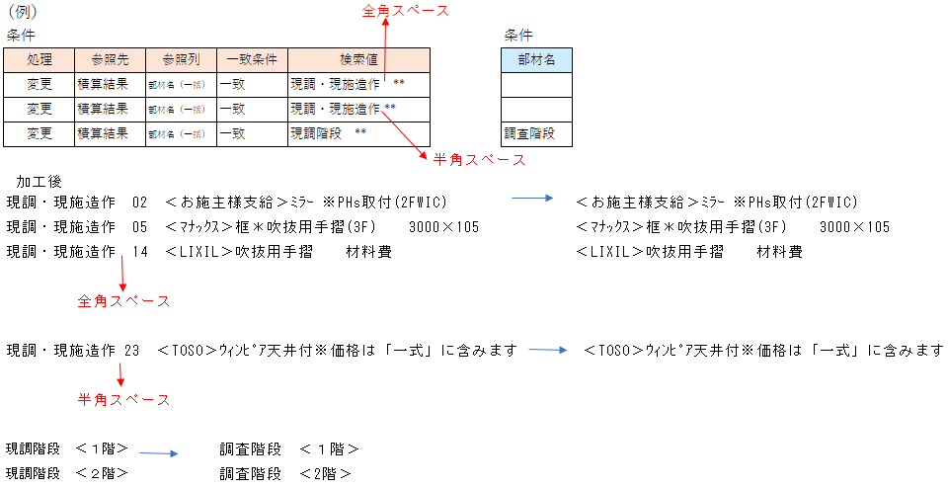

手入力
①
②
手入力
手入力
手入力
手入力
手入力
手入力
 |  |  |  |  |  |  |  |  |  |  |  |  |  |  | 参照・条件設定 |  |  |  |  |  |  | 参照・設定項目 |  |  |  |  |  |  |  |  |  |  |  | 参照・設定項目(処理) |  |  |  |  |  |  |  |  |  |  |  |  |  |  |  |  |  |  |  |  |  |  |  |  |  |  |  |  |  |  |  |  |  |  |  |  |  | 数量補正 ※階層分離後
 |  |  |  |  |  |  |  |  |  |  |  |  |  |  |  |  |  |  |  |  |  |  |  |  |  |  |  |  |  |  |  |  |  |  |  | 処理1 |  |  | 処理2 |  |  | 処理3 |  |  | 処理4 |  |  | 処理5 |  |  | 処理6 |  |  | 処理7 |  |  | 処理8 |  |  | 処理9 |  |  | 処理10 |  |  | 処理11 |  |  | 処理30
 |  |  |  |  |  |  |  |  |  |  |  |  |  |  | 処理 | 参照先 | 参照列 | 一致条件 | 検索値 | ●部材名 | ●備考 | 部材コード | 部材名 | 項目１元 | 項目１先 | 項目２元 | 項目２先 | 項目３元 | 項目３先 | 項目４元 | 項目４先 | 項目５元 | 項目５先 | 参照先 | 参照列 | 演算子 | 検索値 | 演算数量 | 演算子 | 検索値 | 演算数量 | 演算子 | 検索値 | 演算数量 | 演算子 | 検索値 | 演算数量 | 演算子 | 検索値 | 演算数量 | 演算子 | 検索値 | 演算数量 | 演算子 | 検索値 | 演算数量 | 演算子 | 検索値 | 演算数量 | 演算子 | 検索値 | 演算数量 | 演算子 | 検索値 | 演算数量 | 演算子 | 検索値 | 演算数量 | 演算子 | 検索値 | 演算数量 | 演算子 | 値
 |  |  |  |  |  |  |  |  |  |  |  |  |  |  | 変更 | 積算結果 | 部材ｺｰﾄﾞ | 一致 | K01CAZ052 |  |  |  |  |  | 数量 |  | 単位 |  | 摘要 | 1000 | 仕入値 | 2000 | 売単価 | 積算結果 | 部材ｺｰﾄﾞ | 加算 | K01CAZ028 | 数量
 |  |  |  |  |  |  |  |  |  |  |  |  |  |  | 変更 | 積算結果 | 部材ｺｰﾄﾞ | 一致 | K01CAZ052 |  |  |  |  |  | 数量 |  |  | ●●の為 | 摘要 | 1000 | 仕入値 | 2000 | 売単価 | 公開基本数量 | 基本数量ＩＤ | 加算 | 外壁上下階重なり長さ | １Ｆ
 |  |  |  |  |  |  |  |  |  |  |  |  |  |  | 変更 | 積算結果 | 部材名 | 一致 | 消防設備設置工事 |  |  |  | 消防 |  |  |  |  |  |  |  |  |  |  | 公開基本数量 | 基本数量ＩＤ | 加算 | 外壁上下階重なり長さ | １Ｆ | 加算 | 基礎立上り面積 | 総数量
 |  |  |  |  |  |  |  |  |  |  |  |  |  |  | 変更 | 積算結果 | 部材ｺｰﾄﾞ | 一致 | GENA5517540 |  |  | P6006403
 |  |  |  |  |  |  |  |  |  |  |  |  |  |  | 変更 | 積算結果 | 部材名 | 一致 | 消防設備設置工事 |  |  |  |  | 摘要 |  |  |  |  |  |  |  |  |  | 積算結果 | 部材ｺｰﾄﾞ | 加算 | K01CAZ028 | 数量
 |  |  |  |  |  |  |  |  |  |  |  |  |  |  | 変更 | 積算結果 | 部材ｺｰﾄﾞ | 一致 | K01CAZ052 |  |  | K07AJ701 | 防腐・防蟻剤 | 100 | 数量 | ｍ | 単位 | ●●の為 | 摘要 | 1000 | 仕入値 | 2000 | 売単価
 |  |  |  |  |  |  |  |  |  |  |  |  |  |  | 変更 | 積算結果 | 部材ｺｰﾄﾞ | 一致 | K01CAZ052 |  |  |  |  |  | 数量 |  |  |  |  |  |  |  |  | 公開基本数量 | 基本数量ＩＤ | 加算 | 外壁上下階重なり長さ | １Ｆ | 加算 | 基礎立上り面積 | 総数量
 |  |  |  |  |  |  |  |  |  |  |  |  |  |  | 変更 | 積算結果 | 部材ｺｰﾄﾞ | 一致 | GENA5517540 |  |  |  |  |  | 数量 |  |  |  |  |  |  |  |  | 公開基本数量 | 基本数量ＩＤ | 加算 | テスト | 総数量
手入力
手入力

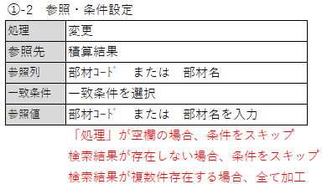
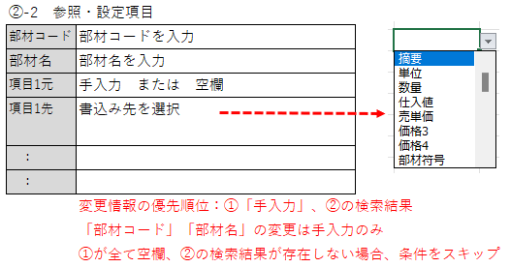
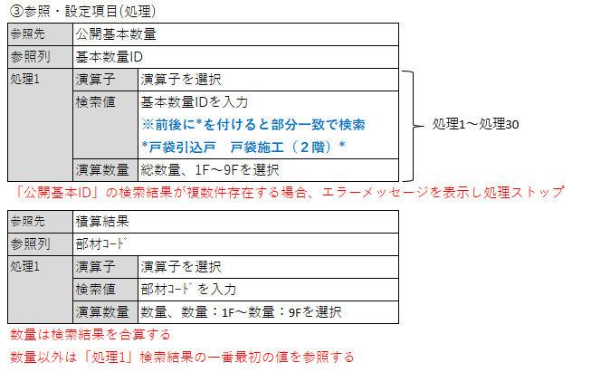
通常変更

・「部材コード」「部材名」の変更は手入力のみ
・手入力、検索結果の両方に値がある場合、手入力を優先
・手入力、検索結果の両方が「空欄」の場合、空欄で更新せず元情報を優先
・数量は合算、以外の項目は「処理1」の検索結果の一番最初の値をセット

 | 加工後に対して「項目追加（特殊）」を行う

処理 | 処理期間 |  |  | 商品 |  |  |  |  | 拠点（支店） |  |  |  | 管理 |  | 参照・条件設定 |  |  |  |  |  |  | 参照・設定項目 |  |  |  |  |  |  |  |  |  |  |  | 参照・設定項目(処理) |  |  |  |  |  |  |  |  |  |  |  |  |  |  |  |  |  |  |  |  |  |  |  |  |  |  |  |  |  |  |  |  |  |  |  |  |  | 数量補正 ※階層分離後
 |  |  |  |  |  |  |  |  |  |  |  |  |  |  |  |  |  |  |  |  |  |  |  |  |  |  |  |  |  |  |  |  |  |  |  | 処理1 |  |  | 処理2 |  |  | 処理3 |  |  | 処理4 |  |  | 処理5 |  |  | 処理6 |  |  | 処理7 |  |  | 処理8 |  |  | 処理9 |  |  | 処理10 |  |  | 処理11 |  |  | 処理30
実行 | 基準日 | 開始日 | 終了日 | F 戸建 | HS 戸建 | F集合 | HS 集合 | NS | 東京 | 茨城 | 新潟 | 茨城 | 複合 NO | 管理 NO | 処理 | 参照先 | 参照列 | 一致条件 | 検索値 | ●部材名 | ●備考 | 部材コード | 部材名 | 項目１元 | 項目１先 | 項目２元 | 項目２先 | 項目３元 | 項目３先 | 項目４元 | 項目４先 | 項目５元 | 項目５先 | 参照先 | 参照列 | 演算子 | 検索値 | 演算数量 | 演算子 | 検索値 | 演算数量 | 演算子 | 検索値 | 演算数量 | 演算子 | 検索値 | 演算数量 | 演算子 | 検索値 | 演算数量 | 演算子 | 検索値 | 演算数量 | 演算子 | 検索値 | 演算数量 | 演算子 | 検索値 | 演算数量 | 演算子 | 検索値 | 演算数量 | 演算子 | 検索値 | 演算数量 | 演算子 | 検索値 | 演算数量 | 演算子 | 検索値 | 演算数量 | 演算子 | 値
● | 完工 | 2025-01-01 | 2025-10-15 |  | ● |  |  |  | ● | ● |  |  |  |  | 特殊 |  |  |  | 特001
● | 完工 | 2025-01-01 | 2025-10-15 |  | ● |  |  |  | ● | ● |  |  |  |  | 特殊 |  |  |  | 特002
● | 完工 | 2025-01-01 | 2025-10-15 |  | ● |  |  |  | ● | ● |  |  |  |  | 特殊 |  |  |  | 特003
● | 完工 | 2025-01-01 | 2025-10-15 |  | ● |  |  |  | ● | ● |  |  |  |  | 特殊 |  |  |  | 特004

【マスタ】特殊処理
「【マスタ】特殊処理」シート 設定マニュアル

【8】「変更」の設定方法 |  |  |  |  |  |  |  |  |  |  |  | 拠点（支店）列
 | 加工後に対して「数量補正（特殊）」を行う

特殊 |  | 積算結果（補正条件） |  | 公開基本数量（補正条件） |  |  |  | 積算結果（追加条件①） |  |  |  |  |  |  |  |  |  |  |  |  |  |  | 積算結果（追加条件②） |  | 積算結果（追加条件③）

空 欄
条件No | 処理 | 一致条件 | 演算子 | 一致条件 | 階層情報 | 演算子 | 補正数 | 追加部材コード | 追加部材名 | 数量 | 仕入値 | 売単価 | 部材コード | 部材コード | 部材コード | 部材コード | 部材コード | 部材コード | 部材コード | 部材コード | 部材コード | 部材コード | 比較 | 比較値 | 処理 | 部材コード | 部材コード | 部材コード | 部材コード | 部材コード | 部材コード | 部材コード | 部材コード | 部材コード | 部材コード
特001 | 補正 | KV08Y026D1F | 減算 | ＰＳ部屋箇所数 | １Ｆ | 乗算 | 2
特002 | 補正 | KV08Y026D2F | 減算 | ＰＳ部屋箇所数 | ２Ｆ | 乗算 | 1
特003 | 追加 |  |  |  |  |  |  | P6010256 | 竪樋、軒樋一式工事 一式計上 | 1 | 100 | 200 | K08CA0006A | K08CA0005A |  |  |  |  |  |  |  |  | 未満 | 18,000 | 削除 | K08CA0005A
特004 | 追加 |  |  |  |  |  |  | P6010275 | 建具吊込一式工事 一式計上 | 1 | 100 | 200 | K06CAB494 |  |  |  |  |  |  |  |  |  | 未満 | 18,000

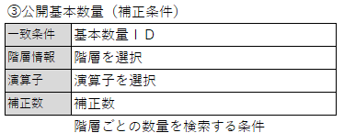

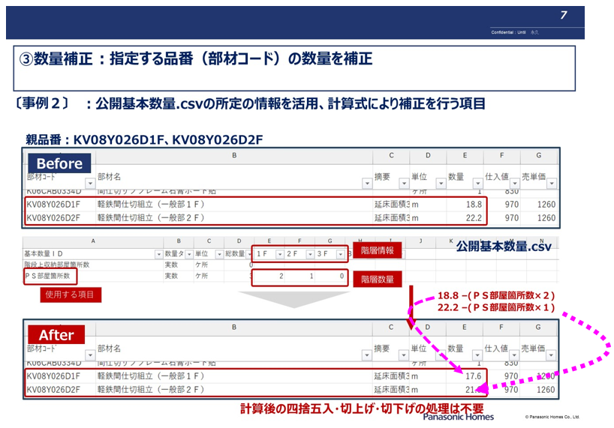
（例）特001、特002

【9】「追加」の設定方法 |  |  |  |  |  |  |  |  |  |  |  | 拠点（支店）列
 | 加工後に対して「項目追加（特殊）」・「項目削除（特殊）」を行う
 | 加工後に対して「項目追加（特殊）」のみを行う

特殊 |  | 積算結果（補正条件） |  | 公開基本数量（補正条件） |  |  |  | 積算結果（追加条件①） |  |  |  |  |  |  |  |  |  |  |  |  |  |  | 積算結果（追加条件②） |  | 積算結果（追加条件③）

条件No | 処理 | 一致条件 | 演算子 | 一致条件 | 階層情報 | 演算子 | 補正数 | 追加部材コード | 追加部材名 | 数量 | 仕入値 | 売単価 | 部材コード | 部材コード | 部材コード | 部材コード | 部材コード | 部材コード | 部材コード | 部材コード | 部材コード | 部材コード | 比較 | 比較値 | 処理 | 部材コード | 部材コード | 部材コード | 部材コード | 部材コード | 部材コード | 部材コード | 部材コード | 部材コード | 部材コード
特001 | 補正 | KV08Y026D1F | 減算 | ＰＳ部屋箇所数 | １Ｆ | 乗算 | 2
特002 | 補正 | KV08Y026D2F | 減算 | ＰＳ部屋箇所数 | ２Ｆ | 乗算 | 1
空 欄
特003 | 追加 |  |  |  |  |  |  | P6010256 | 竪樋、軒樋一式工事 一式計上 | 1 | 100 | 200 | K08CA0006A | K08CA0005A |  |  |  |  |  |  |  |  | 未満 | 18,000 | 削除 | K08CA0005A
特004 | 追加 |  |  |  |  |  |  | P6010275 | 建具吊込一式工事 一式計上 | 1 | 100 | 200 | K06CAB494 |  |  |  |  |  |  |  |  |  | 未満 | 18,000

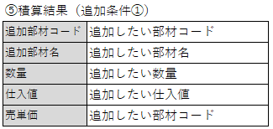

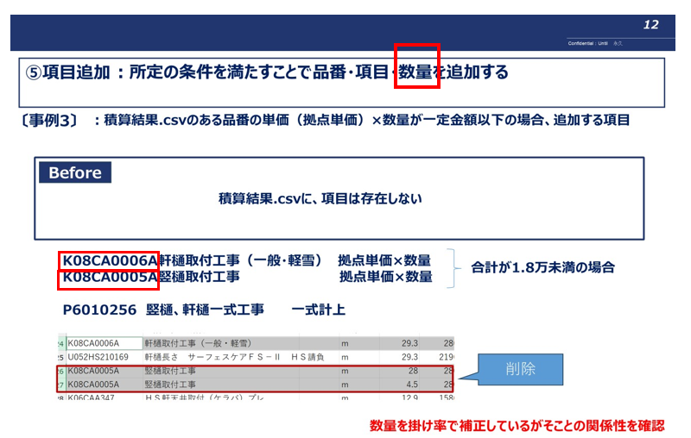
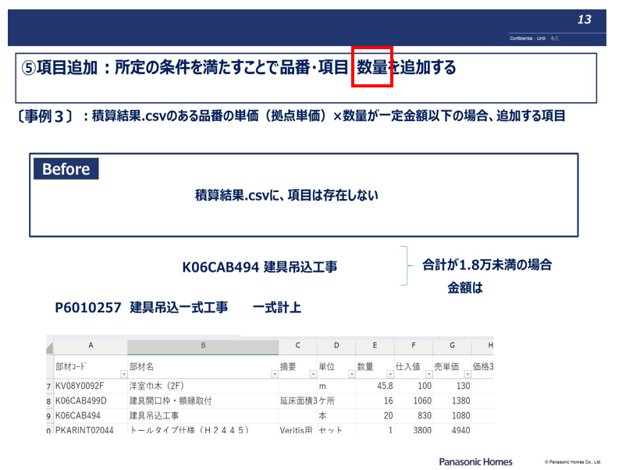
（例）特003
（例）特004

